Compito
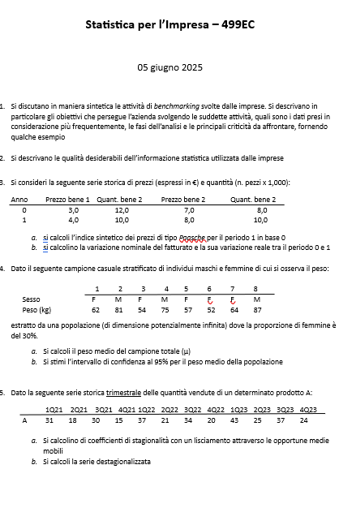

Quesito 1
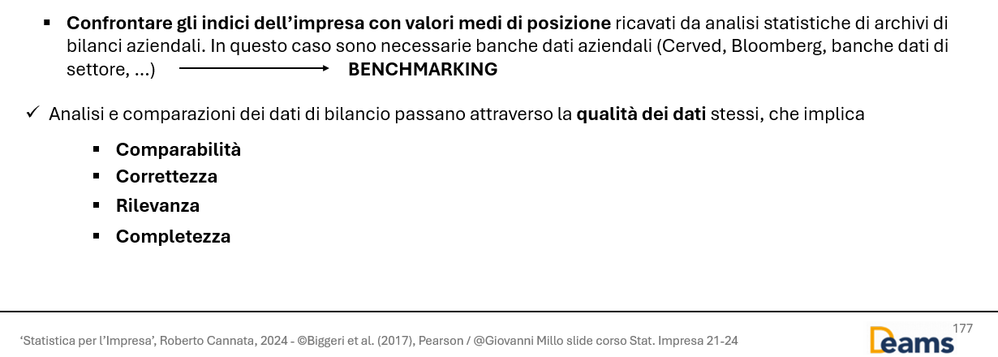

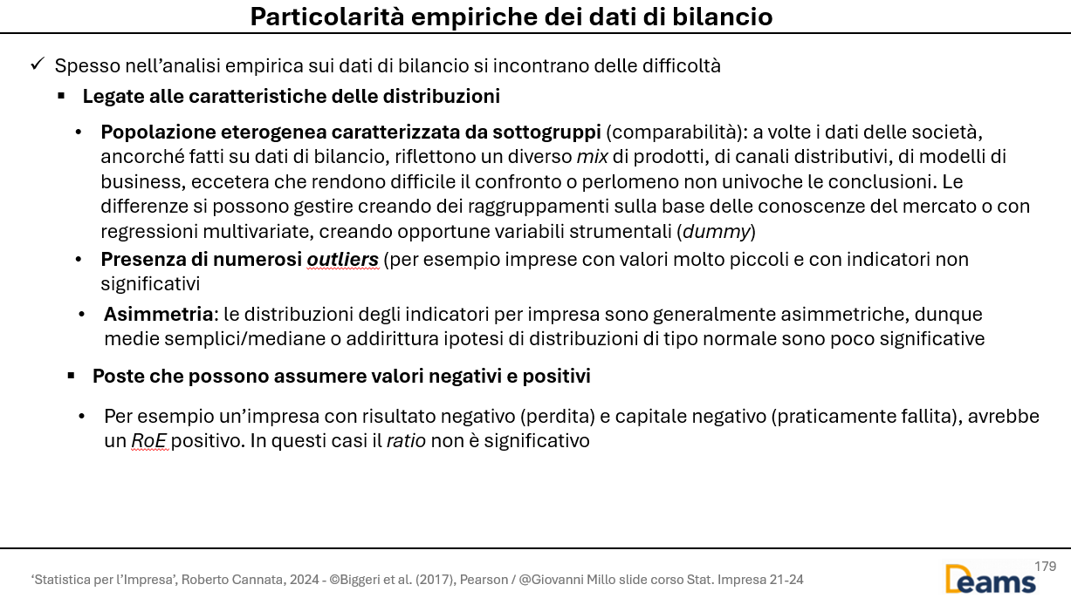

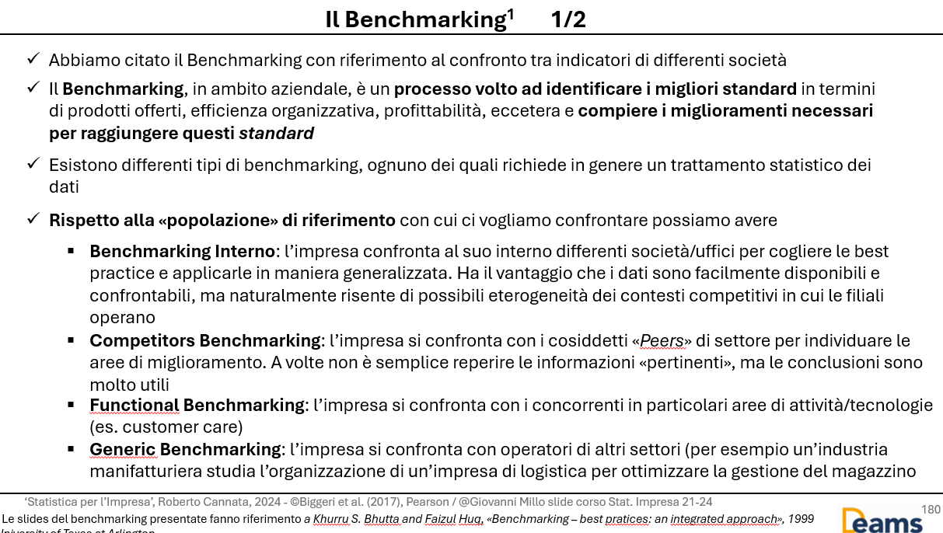

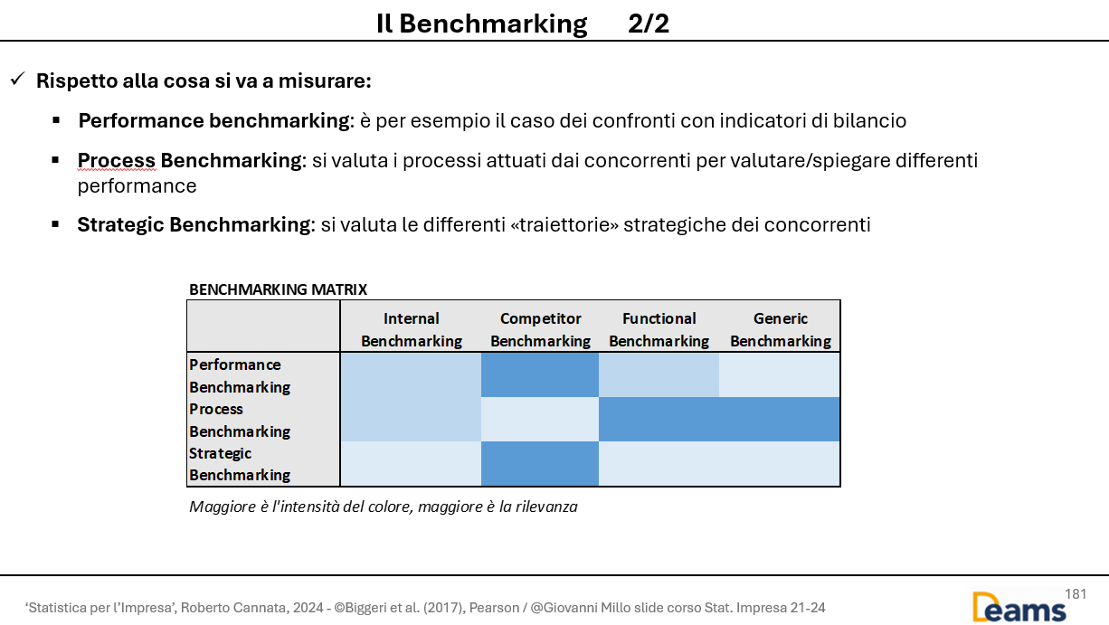

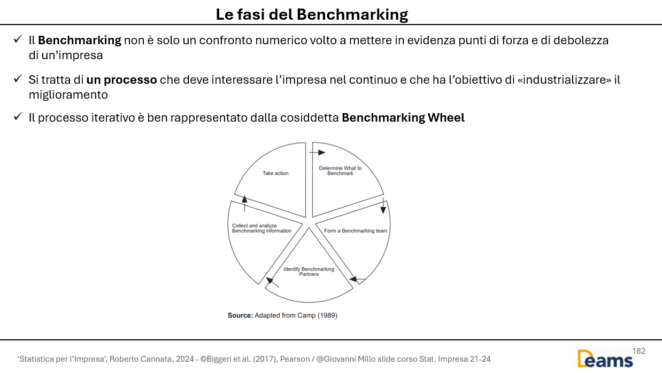

Quesito 2
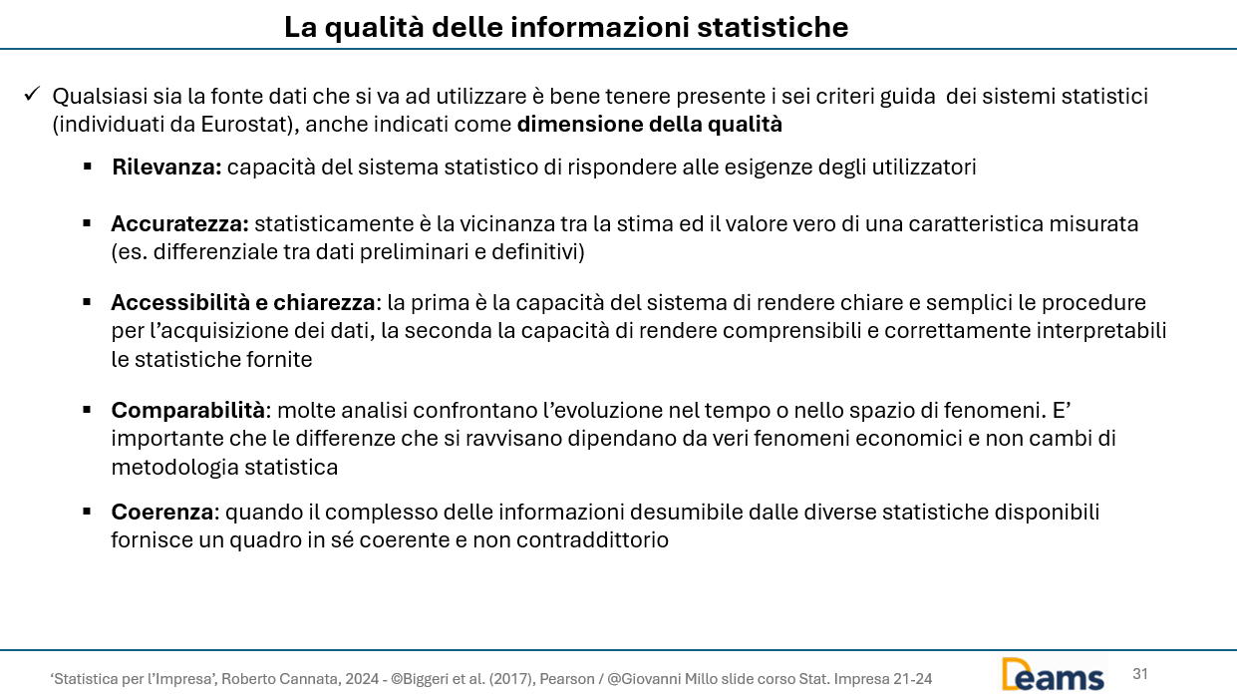

Quesito 4


 |  | Wh | nh | sum(yh) | E*(yh) | var.corr(yh)
 | M | 70% | 3 | 243 | 81.0 | 36.00
 | F | 30% | 5 | 289 | 57.8 | 26.20

a) | E*t(y) | 74.0

b) | Intervallo di confidenza
 | 68.1 | <= μ <= | 80.0

 | Campione piccolo e varianza ignota -> uso la statistica t-student con n-1 gradi di libertà
 | Mi serve l'errore standard

 | ES(y) | 2.5
 | alfa | 0.05 |  | Maschi | yh | (yh-E(yh))^2 | Femmine | yh | (yh-E(yh))^2
 | z-crit | 2.36 |  | 1 | 81 | 0.0 | 1 | 62 | 18
 |  |  |  | 2 | 75 | 36.0 | 2 | 54 | 14
 |  |  |  | 3 | 87 | 36.0 | 3 | 57 | 1
 |  |  |  |  |  |  | 4 | 52 | 34
 |  |  |  |  |  |  | 5 | 64 | 38

Quesito 5
Quesito b) |  |  |  |  |  | Quesito a)

 | Periodo | X | MM4 | Comp.stag e acc. | Serie dest |  | STIMA DEI COEFFICIENTI DI STAGIONALITA'
 | 1 | 31 |  |  | 19.6 |  | Coeff.corretti* | Coeff.grezzi | Anno1 | Anno2 | Anno3
 | 2 | 18 |  |  | 24.6 | Q1 | 11.4 | 11.4 |  | 10.8 | 12.1
 | 3 | 30 | 24.3 | 5.8 | 24.5 | Q2 | -6.6 | -6.6 |  | -6.4 | -6.8
 | 4 | 15 | 25.4 | -10.4 | 25.2 | Q3 | 5.5 | 5.5 | 5.8 | 5.3
 | 5 | 37 | 26.3 | 10.8 | 25.6 | Q4 | -10.2 | -10.2 | -10.4 | -10.0
 | 6 | 21 | 27.4 | -6.4 | 27.6 | Media | 0.00 | 0.05
 | 7 | 34 | 28.8 | 5.3 | 28.5 |  | *corretti con il principio della conservazione della base

 | 8 | 20 | 30.0 | -10.0 | 30.2
 | 9 | 43 | 30.9 | 12.1 | 31.6
 | 10 | 25 | 31.8 | -6.8 | 31.6
 | 11 | 37 |  |  | 31.5
 | 12 | 24 |  |  | 34.2

 | Lisciamento MM e trend-ciclo

